画面一覧
画面一覧
システム名
機能名
経理DB
承認者
作成日
TPI
2021/01/04
作成者

№ | 業務 | 画面 |  | ファイル名 | 備考
 |  | 画面名称 | 画面ID
1 |  | 経理DBメイン画面
2 |  | 社員検索画面
3 |  | 給振マスター新規・修正画面
4 |  | 給振マスター削除画面
5 |  | 給振マスター閲覧画面
6 |  | 給与振込口座一覧画面
7 |  | 給与振込口座一括削除画面

経理DBメイン画面
画面レイアウト
システム名
機能名
経理DB
承認者
作成日
TPI
2021/01/04
作成者

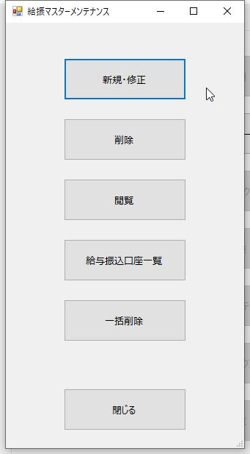
1. 画面名称
給振マスターメンテナンス

2. 画面ID

3. 用途
給与振込口座マスターメンテナンスのメニュー画面。

4. 備考

社員検索画面
画面レイアウト
システム名
機能名
経理DB
承認者
作成日
TPI
2021/01/04
作成者

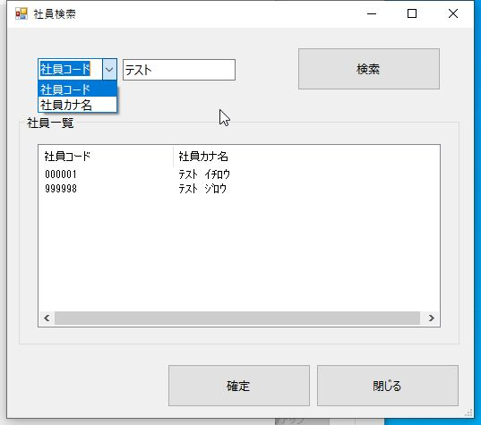
1. 画面名称
社員検索

2. 画面ID

3. 用途
検索条件（社員コードまたは社員カナ名）で社員の検索を行う。

4. 備考

給振マスター新規・修正画面
画面レイアウト
システム名
機能名
経理DB
承認者
作成日
TPI
2021/01/04
作成者

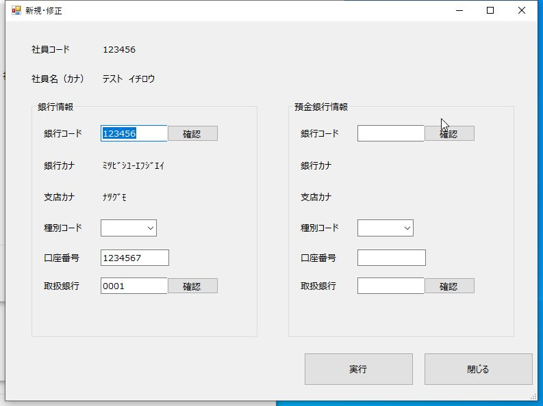
1. 画面名称
給振マスター新規・修正

2. 画面ID

3. 用途
給与振込口座マスターへの口座の登録および修正を行う。

4. 備考
【対象レコード】 給与マスター.状態コード=空白 AND 給与振込口座マスター.削除日付=空白

給振マスター削除画面
画面レイアウト
システム名
機能名
経理DB
承認者
作成日
TPI
2021/01/04
作成者

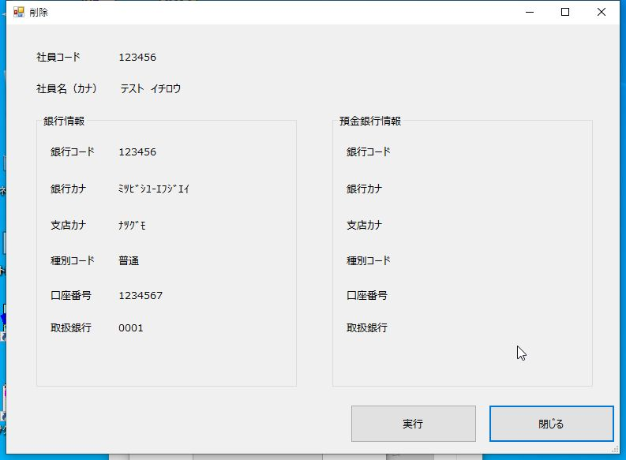
1. 画面名称
給振マスター削除

2. 画面ID

3. 用途
給与振込口座マスターから論理削除を行う。 （削除日付に当該日付を編集）

4. 備考
【対象レコード】 給与マスター.状態コード=”D” AND 給与振込口座マスター.削除日付=空白

給振マスター閲覧画面
画面レイアウト
システム名
機能名
経理DB
承認者
作成日
TPI
2021/01/04
作成者

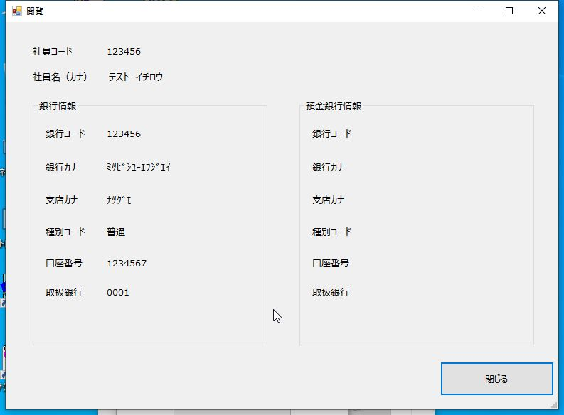
1. 画面名称
給振マスター閲覧

2. 画面ID

3. 用途
検索対象者の口座情報の表示を行う。

4. 備考
【対象レコード】 給与振込口座マスター.削除日付=空白

給与振込口座一覧画面
画面レイアウト
システム名
機能名
経理DB
承認者
作成日
TPI
2021/01/04
作成者

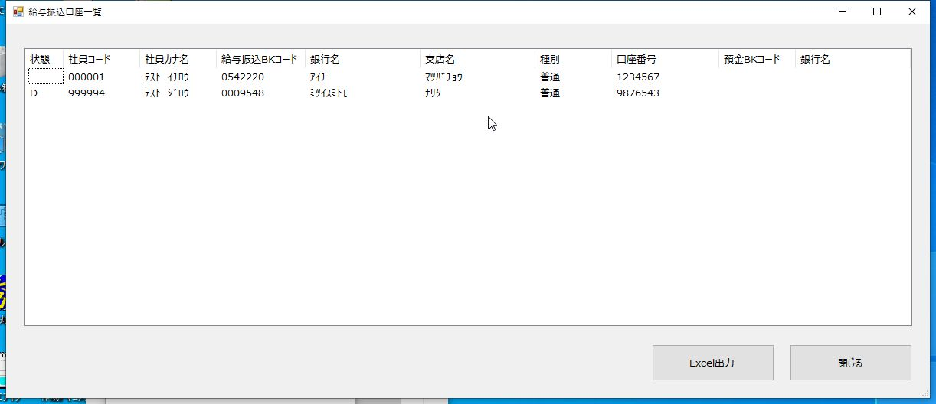
1. 画面名称
給与振込口座一覧

2. 画面ID

3. 用途
給与振込口座マスターのデータ一覧の表示を行う。

4. 備考
【対象レコード】 給与振込口座マスター.削除日付=空白

給与振込口座一括削除画面
画面レイアウト
システム名
機能名
経理DB
承認者
作成日
TPI
2021/01/04
作成者

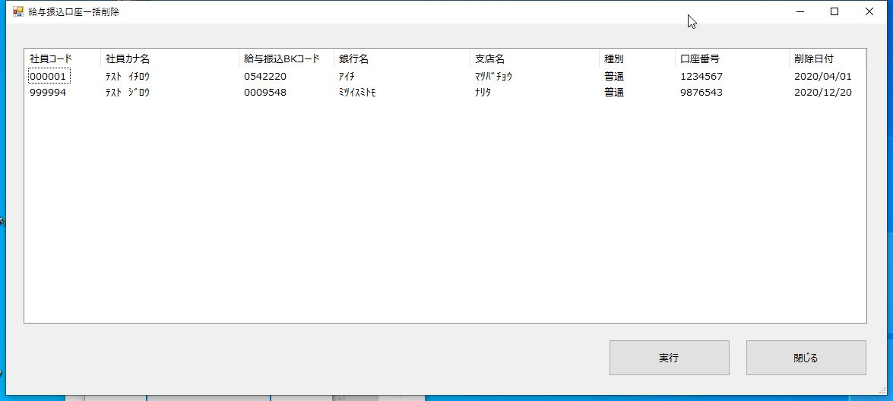
1. 画面名称
給与振込口座一括削除

2. 画面ID

3. 用途
論理削除状態の給与振込口座レコードの物理削除を行う。

4. 備考
【対象レコード】 給与振込口座マスター.削除日付=空白

